サイトTOP
画面定義
共通情報 |  | プロジェクト名 |  | 株式会社クワガタ様向け KID'S 受発注機能改修 |  |  |  |  |  |  | 作成者 | solcom 品川
 |  | システム名 |  | Kuwagata Integrated Dealing System (KID'S) |  |  |  |  |  |  | 作成日付 | 2019-01-18
 |  | 工程名 |  | 基本設計 |  |  |  |  |  |  | バージョン | 0.5
 |  | ドキュメントID |  | KIDS0002 |  |  |  |  |  |  | 更新者
 |  | ドキュメント名 |  | 基本設計 画面設計書 |  |  |  |  |  |  | 更新日付
書誌情報 |  | 画面ID |  | U-00-01
 |  | 画面の名称 |  | サイトTOP
 |  | 概要 |  | サイトTOP。ここからログイン画面へ遷移する。

画面レイアウト

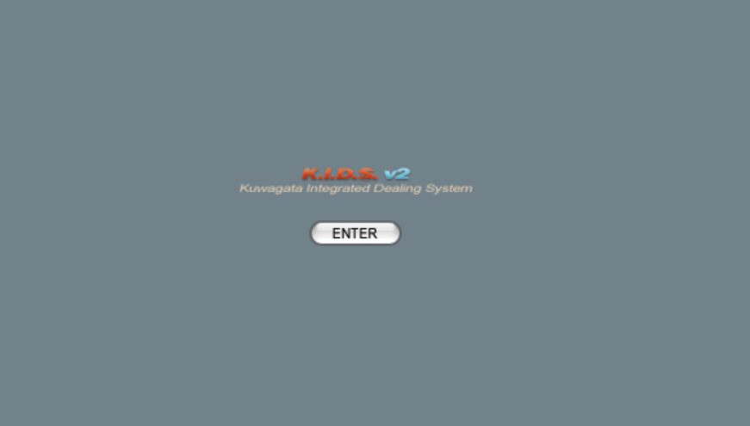

画面レイアウトに変更なし

1

派生画面
1 | なし

入力パラメータ
なし

項目定義
No. | 名称 |  | 部品 |  | I/O | 必須 | 形式 | 桁数 | 下限 | 上限 | 初期値
1 | 「ENTER」 |  | ボタン |  | I | - | - | - | - | - | 固定文字列「ENTER」

動作定義
No. | 項目 |  | 動作 |  |  |  | 処理
1 | 「ENTER」 |  | クリック |  |  |  | ユーザログイン画面(U-01-01)を別ウィンドウで開く
 |  |  | ※ユーザーログイン画面(U-01-01)は本改修において改修対象外であるため、本書では扱わない

備考
1 | KID'Sシステム受発注機能改修 要件定義書 「5.マルチブラウザ対応」より、本システムの推奨ブラウザは『Microsoft Edge』および『Google Chrome』とする。
2 | 『Firefox』『Internet Explorer』等、推奨環境ではないが一定のシェアが見込めるブラウザについては、CSSハック等を使用して見た目を近づける。
3 | スマホ用ブラウザ等のそもそも非対応である環境については考慮せず、画面レイアウトが崩れてもそれが仕様通りの挙動であるとする。

メインメニュー
画面定義
共通情報 |  | プロジェクト名 |  | 株式会社クワガタ様向け KID'S 受発注機能改修 |  |  |  |  |  |  |  | 作成者 | solcom 品川
 |  | システム名 |  | Kuwagata Integrated Dealing System (KID'S) |  |  |  |  |  |  |  | 作成日付 | 2019-01-18
 |  | 工程名 |  | 基本設計 |  |  |  |  |  |  |  | バージョン | 0.5
 |  | ドキュメントID |  | KIDS0002 |  |  |  |  |  |  |  | 更新者
 |  | ドキュメント名 |  | 基本設計 画面設計書 |  |  |  |  |  |  |  | 更新日付
書誌情報 |  | 画面ID |  | U-00-03
 |  | 画面の名称 |  | メインメニュー
 |  | 概要 |  | メインメニュー。ここから各機能へ分岐する。また、ポップアップダイアログを除く各画面下部にある「MAIN MENU」ボタンからこの画面に戻れる。

画面レイアウト

新レイアウト

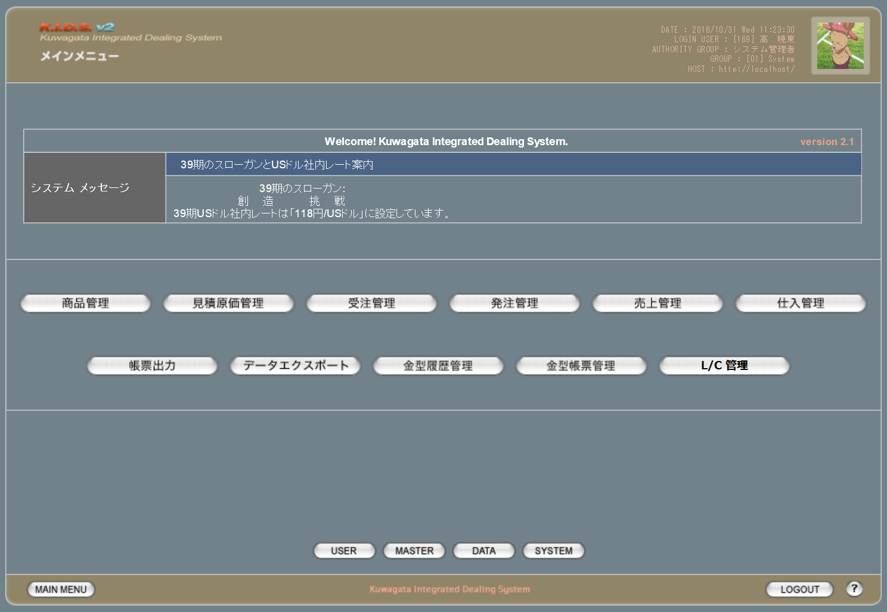

1

2

3
4
5
6
7
8

1

9
10
11
12
13

14
15
16
17

18
19
20

旧レイアウト

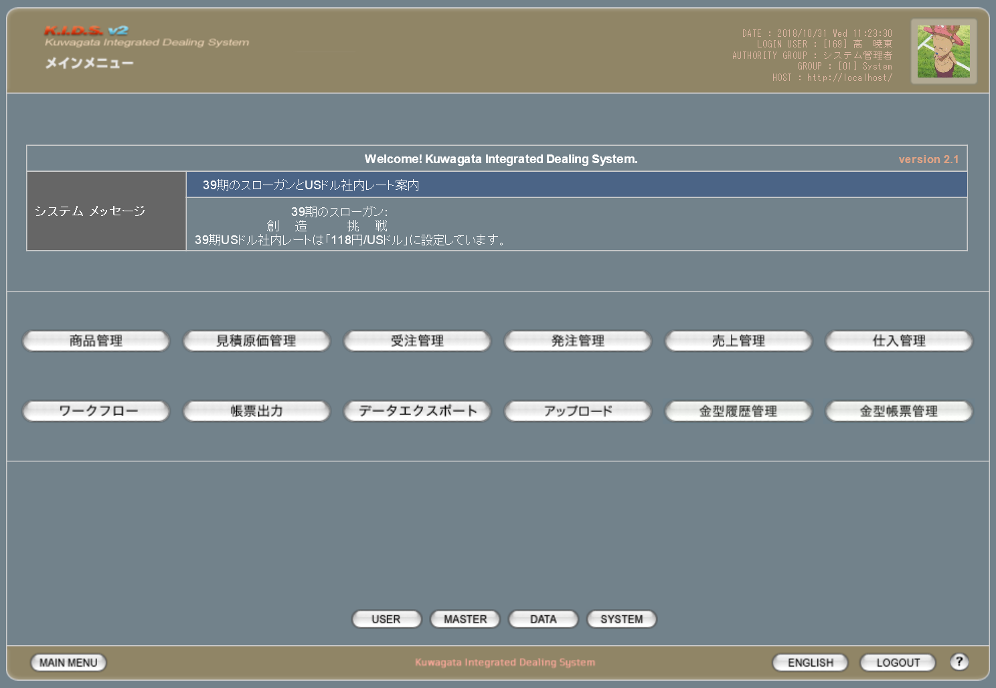

3
2

4

各ボタンのプルダウン

 | 旧レイアウト |  |  | 新レイアウト |  |  | 概要
 |  |  |  |  |  |  | 本改修により商品登録機能が廃止されるため、プルダウンを削除

 |  |  |  |  |  |  | 本改修によりダウンロード機能が追加されるため、プルダウンを追加

 |  |  |  |  |  |  | 本改修により受注登録機能が廃止されるため、プルダウンを削除

 |  |  |  |  |  |  | 本改修により発注登録機能が廃止されるため、プルダウンを削除

 |  |  |  |  |  |  | 本改修により売上登録機能が廃止されるため、プルダウンを削除

 |  |  |  |  |  |  | 本改修によりワークフロー管理機能が廃止されるため、ボタン自体を削除

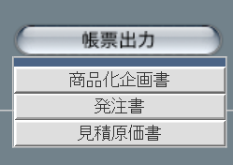
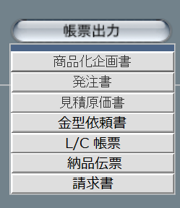
 |  |  |  |  |  |  | 本改修により出力できる帳票が増えるため、プルダウンを追加

 |  |  |  |  |  |  | 見積原価管理のアップロード機能と同等であるため削除

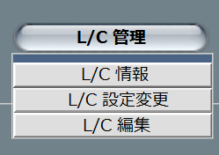
 |  |  |  |  |  |  | 本改修によりL/C管理機能が新規追加されるため、ボタンとプルダウンを追加

派生画面
1 | なし

入力パラメータ
なし

項目定義
No. | 名称 |  | 部品 |  | I/O | 必須 | 形式 |  | 桁数 | 下限 | 上限 | 初期値
1 | システムメッセージ タイトル |  | ラベル |  | O | - | - |  | - | - | - | m_systeminformation.strsysteminformationtitle

2 | システムメッセージ 本文 |  | ラベル |  | O | - | - |  | - | - | - | m_systeminformation.strsysteminformationbody

3 | 「商品管理」 |  | ボタン |  | I | - | - |  | - | - | - | 固定値「商品管理」
4 | 「見積原価管理」 |  | ボタン |  | I | - | - |  | - | - | - | 固定値「見積原価管理」
5 | 「受注管理」 |  | ボタン |  | I | - | - |  | - | - | - | 固定値「受注管理」
6 | 「発注管理」 |  | ボタン |  | I | - | - |  | - | - | - | 固定値「発注管理」
7 | 「売上管理」 |  | ボタン |  | I | - | - |  | - | - | - | 固定値「売上管理」
8 | 「仕入管理」 |  | ボタン |  | I | - | - |  | - | - | - | 固定値「仕入管理」
9 | 「帳票出力」 |  | ボタン |  | I | - | - |  | - | - | - | 固定値「帳票出力」
10 | 「データエクスポート」 |  | ボタン |  | I | - | - |  | - | - | - | 固定値「データエクスポート」
11 | 「金型履歴管理」 |  | ボタン |  | I | - | - |  | - | - | - | 固定値「金型履歴管理」
12 | 「金型帳票管理」 |  | ボタン |  | I | - | - |  | - | - | - | 固定値「金型帳票管理」
13 | 「L/C管理」 |  | ボタン |  | I | - | - |  | - | - | - | 固定値「L/C管理」
14 | 「USER」 |  | ボタン |  | I | - | - |  | - | - | - | 固定値「USER」
15 | 「MASTER」 |  | ボタン |  | I | - | - |  | - | - | - | 固定値「MASTER」
16 | 「DATA」 |  | ボタン |  | I | - | - |  | - | - | - | 固定値「DATA」
17 | 「SYSTEM」 |  | ボタン |  | I | - | - |  | - | - | - | 固定値「SYSTEM」
18 | 「MAIN MENU」 |  | ボタン |  | I | - | - |  | - | - | - | 固定値「MAIN MENU」
19 | 「LOGOUT」 |  | ボタン |  | I | - | - |  | - | - | - | 固定値「LOGOUT」
20 | ヘルプ |  | ボタン |  | I | - | - |  | - | - | - | 固定値「？」
 | ※18(MAIN MENU)～20(ヘルプ)については今後の各画面で表示される際の説明を省略する

改修対象項目定義
No. | 名称 |  | 種別 | 改修内容
1 | L/C管理 |  | 追加 | 本改修によりL/C管理機能が追加されるため追加。
2 | ワークフロー |  | 削除 | 本改修によりワークフロー管理が使用されなくなるため削除。
3 | アップロード |  | 削除 | 見積原価管理のアップロード機能と同等であるため削除。
4 | 言語切り替え |  | 削除 | 本改修により英語メニューを不使用とするため削除。
 | ※4(言語切り替え)については今後の各画面で表示される際の説明を省略する。

動作定義
No. | 項目 |  |  |  | 動作 |  |  | 処理
1 | 商品管理ボタン |  |  |  | クリック |  |  | 画面遷移【1】
2 | 見積原価管理ボタン |  |  |  | クリック |  |  | 画面遷移【2】
3 | 見積原価管理ボタン |  |  |  | マウスオーバー |  |  | プルダウン表示【1】
4 | 見積原価検索ボタン |  |  |  | クリック |  |  | 画面遷移【3】
5 | ダウンロードボタン |  |  |  | クリック |  |  | 画面遷移【4】
6 | アップロードボタン |  |  |  | クリック |  |  | 画面遷移【5】
7 | 受注管理ボタン |  |  |  | クリック |  |  | 画面遷移【6】
8 | 発注管理ボタン |  |  |  | クリック |  |  | 画面遷移【7】
9 | 売上管理ボタン |  |  |  | クリック |  |  | 画面遷移【8】
10 | 仕入管理ボタン |  |  |  | クリック |  |  | 画面遷移【9】
11 | 仕入管理ボタン |  |  |  | マウスオーバー |  |  | プルダウン表示【2】
12 | 仕入登録ボタン |  |  |  | クリック |  |  | 画面遷移【10】
13 | 仕入検索ボタン |  |  |  | クリック |  |  | 画面遷移【11】
14 | 帳票出力ボタン |  |  |  | クリック |  |  | 画面遷移【12】
15 | 帳票出力ボタン |  |  |  | マウスオーバー |  |  | プルダウン表示【3】
16 | 商品化企画書ボタン |  |  |  | クリック |  |  | 画面遷移【13】
17 | 発注書ボタン |  |  |  | クリック |  |  | 画面遷移【14】
18 | 見積原価書ボタン |  |  |  | クリック |  |  | 画面遷移【15】
19 | 金型依頼書ボタン |  |  |  | クリック |  |  | 画面遷移【16】
20 | L/C帳票ボタン |  |  |  | クリック |  |  | 画面遷移【17】
21 | 納品伝票ボタン |  |  |  | クリック |  |  | 画面遷移【18】
22 | 請求書ボタン |  |  |  | クリック |  |  | 画面遷移【19】
23 | データエクスポートボタン |  |  |  | クリック |  |  | 画面遷移【20】
24 | 金型管理履歴ボタン |  |  |  | クリック |  |  | 画面遷移【21】
25 | 金型管理履歴ボタン |  |  |  | マウスオーバー |  |  | プルダウン表示【4】
26 | 金型履歴登録ボタン |  |  |  | クリック |  |  | 画面遷移【22】
27 | 金型履歴検索ボタン |  |  |  | クリック |  |  | 画面遷移【23】
28 | 金型帳票管理ボタン |  |  |  | クリック |  |  | 画面遷移【24】
29 | 金型帳票管理ボタン |  |  |  | マウスオーバー |  |  | プルダウン表示【5】
30 | 金型帳票登録ボタン |  |  |  | クリック |  |  | 画面遷移【25】
31 | 金型帳票検索ボタン |  |  |  | クリック |  |  | 画面遷移【26】
32 | L/C管理ボタン |  |  |  | クリック |  |  | 画面遷移【27】
33 | L/C管理ボタン |  |  |  | マウスオーバー |  |  | プルダウン表示【6】
34 | L/C情報ボタン |  |  |  | クリック |  |  | 画面遷移【28】
35 | L/C設定変更ボタン |  |  |  | クリック |  |  | 画面遷移【29】
36 | L/C編集ボタン |  |  |  | クリック |  |  | 画面遷移【30】
37 | USERボタン |  |  |  | クリック |  |  | 画面遷移【31】
38 | MASTERボタン |  |  |  | クリック |  |  | 画面遷移【32】
39 | DATAボタン |  |  |  | クリック |  |  | 画面遷移【33】
40 | SYSTEMボタン |  |  |  | クリック |  |  | 画面遷移【34】
41 | LOGOUTボタン |  |  |  | クリック |  |  | 画面遷移【35】
42 | ヘルプ |  |  |  | クリック |  |  | 画面遷移【36】

処理定義
No. | 処理名 |  | 処理内容
1 | 画面遷移【1】 |  | 商品検索画面(U-02-02)に同ウィンドウで遷移
2 | 画面遷移【2】 |  | 見積原価管理メニュー画面(U-03-00)に同ウィンドウで遷移
3 | 画面遷移【3】 |  | 見積原価検索画面(U-03-04)に同ウィンドウで遷移
4 | 画面遷移【4】 |  | 見積原価ダウンロード画面(U-03-07)に同ウィンドウで遷移
5 | 画面遷移【5】 |  | 見積原価アップロード画面(U-03-01)に同ウィンドウで遷移
6 | 画面遷移【6】 |  | 受注検索画面(U-04-02)に同ウィンドウで遷移
7 | 画面遷移【7】 |  | 発注検索画面(U-05-02)に同ウィンドウで遷移
8 | 画面遷移【8】 |  | 売上検索画面(U-06-02)に同ウィンドウで遷移
9 | 画面遷移【9】 |  | 仕入管理メニュー画面(U-07-00)に同ウィンドウで遷移
10 | 画面遷移【10】 |  | 仕入登録画面(U-07-01)に同ウィンドウで遷移
11 | 画面遷移【11】 |  | 仕入検索画面(U-07-02)に同ウィンドウで遷移
12 | 画面遷移【12】 |  | 帳票出力メニュー画面(U-09-00)に同ウィンドウで遷移
13 | 画面遷移【13】 |  | 商品化企画書検索画面(U-09-01)に同ウィンドウで遷移 ※本書では扱わない
14 | 画面遷移【14】 |  | 発注書検索画面(U-09-03)に同ウィンドウで遷移
15 | 画面遷移【15】 |  | 見積原価書検索画面(U-09-05)に同ウィンドウで遷移
16 | 画面遷移【16】 |  | 金型依頼書検索画面(U-09-07)に同ウィンドウで遷移 ※本書では扱わない
17 | 画面遷移【17】 |  | L/C関連帳票出力画面(U-09-09)に同ウィンドウで遷移
18 | 画面遷移【18】 |  | 納品伝票検索画面(U-09-10)に同ウィンドウで遷移
19 | 画面遷移【19】 |  | 請求書検索画面(U-09-12)に同ウィンドウで遷移
20 | 画面遷移【20】 |  | データエクスポートメニュー画面(U-10-00)に同ウィンドウで遷移 ※本書では扱わない
21 | 画面遷移【21】 |  | 金型履歴管理メニュー画面(U-12-00)に同ウィンドウで遷移 ※本書では扱わない
22 | 画面遷移【22】 |  | 金型履歴登録画面(U-12-01)に同ウィンドウで遷移 ※本書では扱わない
23 | 画面遷移【23】 |  | 金型履歴検索画面(U-12-02)に同ウィンドウで遷移 ※本書では扱わない
24 | 画面遷移【24】 |  | 金型帳票管理メニュー画面(U-13-00)に同ウィンドウで遷移 ※本書では扱わない
25 | 画面遷移【25】 |  | 金型帳票登録画面(U-13-01)に同ウィンドウで遷移 ※本書では扱わない
26 | 画面遷移【26】 |  | 金型帳票検索画面(U-13-02)に同ウィンドウで遷移 ※本書では扱わない
27 | 画面遷移【27】 |  | L/C管理メニュー画面(U-14-00)に同ウィンドウで遷移
28 | 画面遷移【28】 |  | L/C情報画面(U-14-01)に同ウィンドウで遷移
29 | 画面遷移【29】 |  | L/C設定変更画面(U-14-02)に同ウィンドウで遷移
30 | 画面遷移【30】 |  | L/C編集画面(U-14-03)に同ウィンドウで遷移
31 | 画面遷移【31】
32 | 画面遷移【32】
33 | 画面遷移【33】
34 | 画面遷移【34】
35 | 画面遷移【35】
36 | 画面遷移【36】
37 | プルダウン表示【1】 |  | ボタン「見積原価検索」「ダウンロード」「アップロード」を持つプルダウンメニューを表示
38 | プルダウン表示【2】 |  | ボタン「仕入登録」「仕入検索」を持つプルダウンメニューを表示
39 | プルダウン表示【3】 |  | ボタン「商品化企画書」「発注書」「見積原価書」「金型依頼書」「L/C伝票」「納品伝票」「請求書」を持つプルダウンメニューを表示
40 | プルダウン表示【4】 |  | ボタン「金型履歴登録」「金型履歴検索」を持つプルダウンメニューを表示
41 | プルダウン表示【5】 |  | ボタン「金型帳票登録」「金型帳票検索」を持つプルダウンメニューを表示
42 | プルダウン表示【6】 |  | ボタン「L/C情報」「L/C設定変更」「L/C編集」を持つプルダウンメニューを表示

備考
1 | なし

商品管理メニュー
画面定義
共通情報 | プロジェクト名 | 株式会社クワガタ様向け KID'S 受発注機能改修 | 作成者 | solcom 品川
 | システム名 | Kuwagata Integrated Dealing System (KID'S) | 作成日付 | 2019-01-18
 | 工程名 | 基本設計 | バージョン | 0.5
 | ドキュメントID | KIDS0002 | 更新者
 | ドキュメント名 | 基本設計 画面設計書 | 更新日付
書誌情報 | 画面ID | U-02-00
 | 画面の名称 | 商品管理メニュー
 | 概要 | 本改修により廃止。商品登録機能の廃止により本画面に残るボタンが「商品検索」のみになり、存在意義がなくなるため。

画面レイアウト

本改修により廃止

派生画面
なし

入力パラメータ
なし

項目定義
項目は存在しない

改修対象項目定義
改修対象項目は存在しない

動作定義
なし

備考
なし

商品登録
画面定義
共通情報 | プロジェクト名 | 株式会社クワガタ様向け KID'S 受発注機能改修 | 作成者 | solcom 品川
 | システム名 | Kuwagata Integrated Dealing System (KID'S) | 作成日付 | 2019-01-18
 | 工程名 | 基本設計 | バージョン | 0.5
 | ドキュメントID | KIDS0002 | 更新者
 | ドキュメント名 | 基本設計 画面設計書 | 更新日付
書誌情報 | 画面ID | U-02-01
 | 画面の名称 | 商品登録
 | 概要 | 本改修により廃止。商品データは見積原価計算書のアップロードにより自動生成される。

画面レイアウト

本改修により廃止

派生画面
なし

入力パラメータ
なし

項目定義
項目は存在しない

改修対象項目定義
改修対象項目は存在しない

動作定義
なし

備考
なし

商品検索
画面定義
共通情報 |  |  | プロジェクト名 |  |  | 株式会社クワガタ様向け KID'S 受発注機能改修 |  |  |  |  |  |  |  |  |  |  | 作成者 | solcom 品川
 |  |  | システム名 |  |  | Kuwagata Integrated Dealing System (KID'S) |  |  |  |  |  |  |  |  |  |  | 作成日付 | 2019-01-18
 |  |  | 工程名 |  |  | 基本設計 |  |  |  |  |  |  |  |  |  |  | バージョン | 0.5
 |  |  | ドキュメントID |  |  | KIDS0002 |  |  |  |  |  |  |  |  |  |  | 更新者
 |  |  | ドキュメント名 |  |  | 基本設計 画面設計書 |  |  |  |  |  |  |  |  |  |  | 更新日付
書誌情報 |  |  | 画面ID |  |  | U-02-02
 |  |  | 画面の名称 |  |  | 商品検索
 |  |  | 概要 |  |  | 登録された商品データを検索する画面。本画面は元画面(「メインメニュー」U-00-03)と同ウィンドウで遷移する。

画面レイアウト

新レイアウト

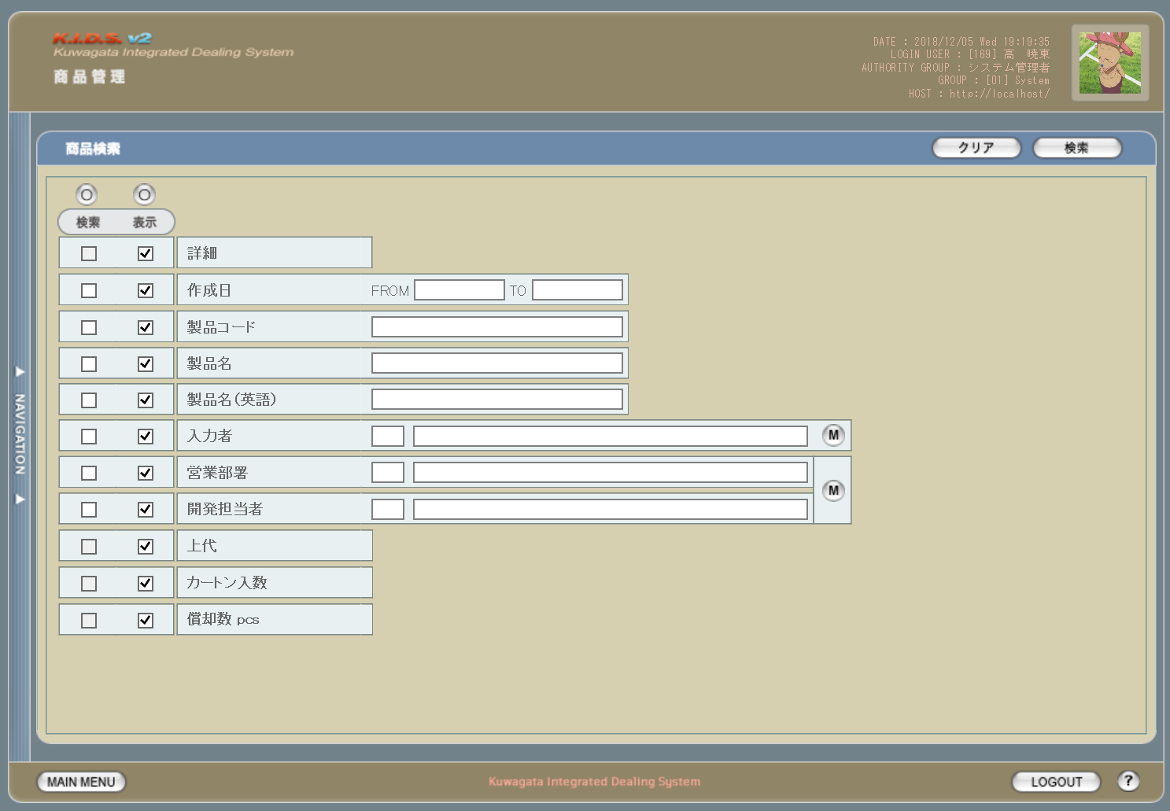

1
2

18
19
5
6

3
4
1
7

8
13
16
9
10

11
14

12

15
17

2

旧レイアウト

 | (1) |  |  |  |  |  |  |  |  |  |  |  | (2)
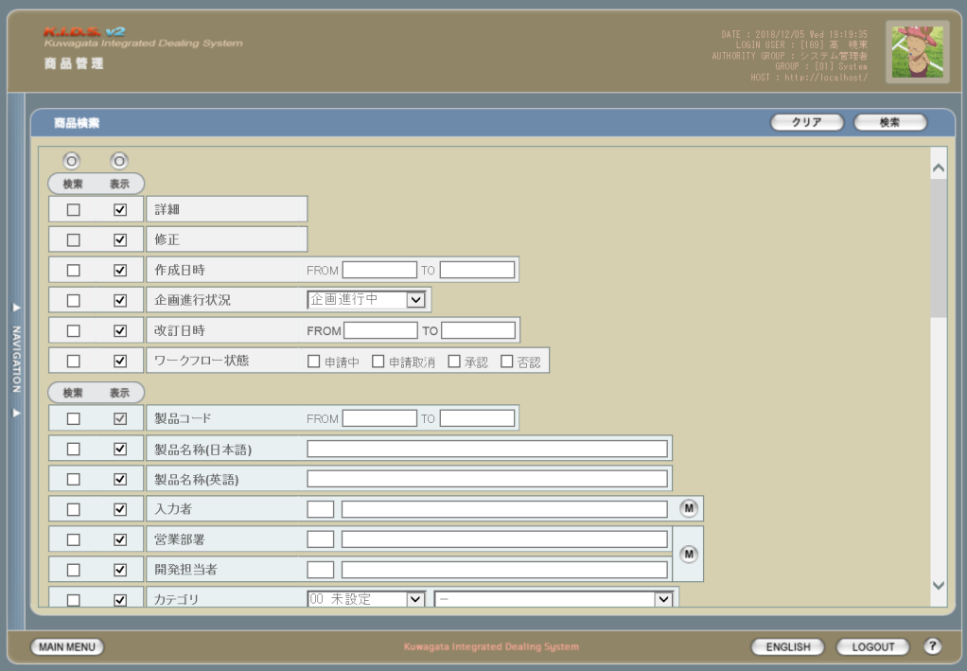
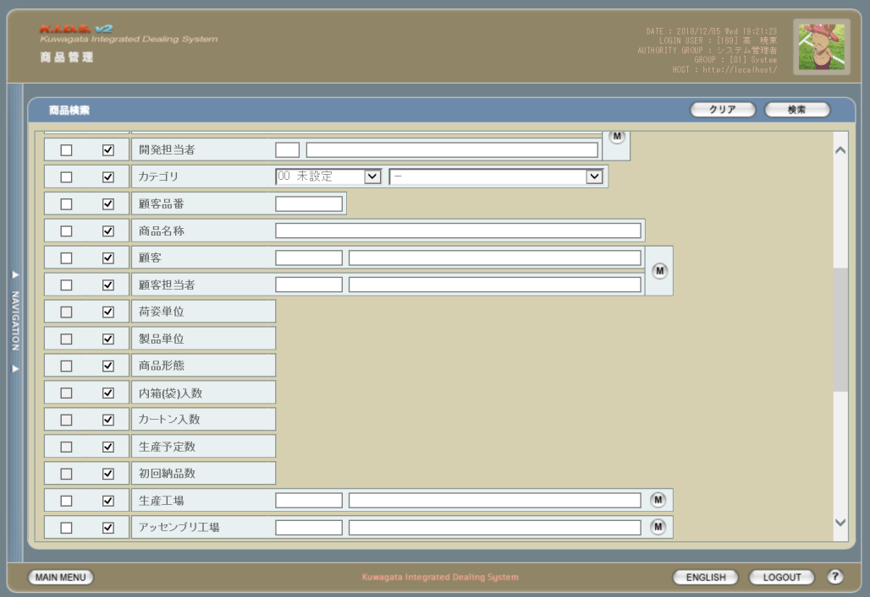

3

4

 | (3) |  |  |  |  |  |  |  |  |  |  |  | (4)
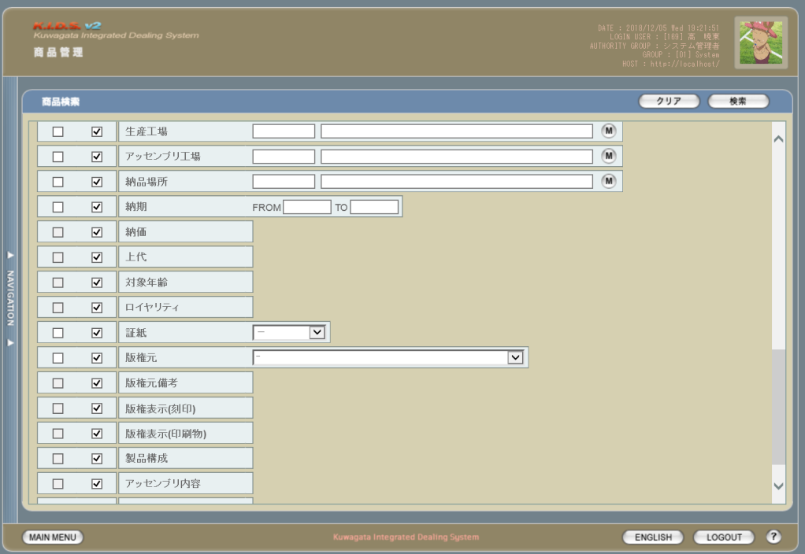
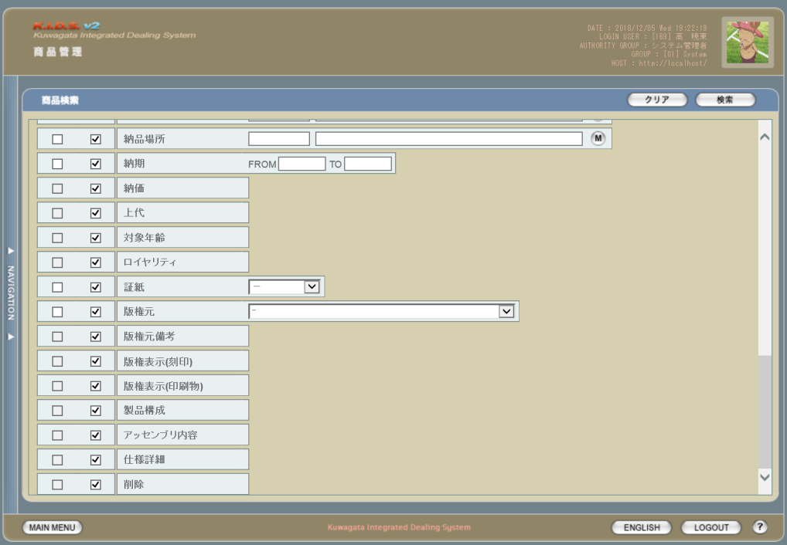

5

派生画面
1 | U-02-02-1 |  | 商品一覧 |  | 商品データの検索結果一覧を表示する画面。この画面は前画面(U-02-02)とは別ウィンドウで表示する。
画面レイアウト

20

21

22
23
24
25
26
27
28
29
30
31

2 | U-02-02-2 |  | バリデーションエラー (アラート) |  | 作成日および製品コードの入力時にエラーがあった場合に通知する画面。この画面は前画面(U-02-02)上に表示するJavaScript制御のアラートボックスである。詳細は処理定義「バリデーションチェック【1】」～「バリデーションチェック【3】」参照。

画面レイアウト

 |  |  |  |  | ・Google Chromeの場合 |  |  |  |  |  |  |  |  |  | ・Microsoft Edgeの場合
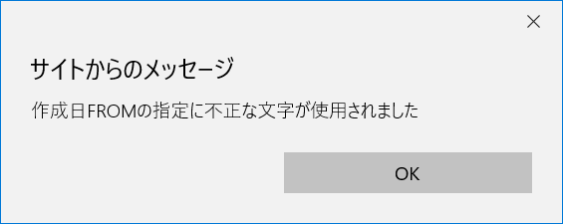

32

入力パラメータ
No. | 名称 |  |  |  |  | 概要 |  |  |  |  |  |  |  |  |  |  | 関連テーブル・カラム
1 | 検索全条件切替 |  |  |  |  | 検索条件チェック全件のON/OFFを一括で切り替える |  |  |  |  |  |  |  |  |  |  | -
2 | 表示全項目切替 |  |  |  |  | 表示項目チェック全件のON/OFFを一括で切り替える |  |  |  |  |  |  |  |  |  |  | -
3 | 検索条件チェック |  |  |  |  | チェックONの項目を検索条件に含める |  |  |  |  |  |  |  |  |  |  | -
4 | 表示項目チェック |  |  |  |  | チェックONの項目を一覧表示に含める |  |  |  |  |  |  |  |  |  |  | -
5 | 作成日FROM |  |  |  |  | 作成日の検索条件チェックがONの場合のみ有効。商品データの作成日を含む期間の開始日を指定。 検索条件チェックがONかつこの項目が未指定の場合、登録されている最も古い作成日から検索を行う。 |  |  |  |  |  |  |  |  |  |  | m_product.dtminsertdate

6 | 作成日TO |  |  |  |  | 作成日の検索条件チェックがONの場合のみ有効。商品データの作成日を含む期間の終了日を指定。 検索条件チェックがONかつこの項目が未指定もしくは現在の日付より未来の場合、登録されている最も新しい作成日まで検索を行う。 |  |  |  |  |  |  |  |  |  |  | m_product.dtminsertdate

7 | 製品コード |  |  |  |  | 製品コードの検索条件チェックがONの場合のみ有効。製品コードを指定。 連続しない複数の製品コードは「,(半角カンマ)」つなぎ、連続する複数の製品コードはその最小値と最大値を「-(半角ハイフン)」つなぎで指定する。 「,」「-」の前後に半角スペースを入れても可(全角スペースは不可)。 |  |  |  |  |  |  |  |  |  |  | m_product.strproductcode m_product.strrevisecode

8 | 製品名 |  |  |  |  | 製品名の検索条件チェックがONの場合のみ有効。製品名を指定。 入力された単語をキーに部分一致で検索を行う。 |  |  |  |  |  |  |  |  |  |  | m_product.strproductname

9 | 製品名（英語） |  |  |  |  | 製品名（英語）の検索条件チェックがONの場合のみ有効。製品名（英語）を指定。 入力された単語をキーに部分一致で検索を行う。 |  |  |  |  |  |  |  |  |  |  | m_product.strproductenglishname

10 | 入力者コード |  |  |  |  | 入力者の検索条件チェックがONの場合のみ有効。直接入力は不可。 設定には入力者マスタボタンを使用する。 |  |  |  |  |  |  |  |  |  |  | m_product.lnginputusercode
11 | 入力者名
12 | 営業部署コード |  |  |  |  | 営業部署の検索条件チェックがONの場合のみ有効。直接入力は不可。 設定には部署マスタボタンを使用する。 |  |  |  |  |  |  |  |  |  |  | m_product.lnginchargegroupcode
13 | 営業部署名
14 | 開発担当者コード |  |  |  |  | 開発担当者の検索条件チェックがONの場合のみ有効。直接入力は不可。 設定には部署マスタボタンを使用する。 |  |  |  |  |  |  |  |  |  |  | m_product.lnginchargeusercode
15 | 開発担当者名
16 | 入力者マスタボタン |  |  |  |  | 押下により入力者選択ダイアログを開き、ユーザ一覧を表示。 一覧から選択された内容が入力者コードと入力者名に反映される。 |  |  |  |  |  |  |  |  |  |  | m_user.struserdisplaycode m_user.struserdisplayname

17 | 部署マスタボタン |  |  |  |  | 押下により営業部署選択ダイアログを開き、部署一覧を表示。 一覧から部署が選択されると、その部署コードに紐づくユーザ一覧を表示。 一覧から選択された部署およびユーザが営業部署コード・営業部署名・開発担当者コード・開発担当者名に反映される。 |  |  |  |  |  |  |  |  |  |  | m_group.strgroupdisplaycode m_group.strgroupdisplayname m_group.lnggroupcode m_grouprelation.lnggroupcode m_grouprelation.lngusercode m_user.lngusercode m_user.struserdisplaycode m_user.struserdisplayname

項目定義
No. | 名称 |  |  | 部品 |  |  |  | I/O |  | 必須 | 形式 |  |  | 桁数 | 下限 | 上限 | 初期値
1 | 検索全条件切替 |  |  | ボタン |  |  |  | I |  | - | - |  |  | - | - | - | OFF
2 | 表示全項目切替 |  |  | ボタン |  |  |  | I |  | - | - |  |  | - | - | - | OFF
3 | 検索条件チェック |  |  | チェックボックス |  |  |  | I |  | - | - |  |  | - | - | - | OFF
4 | 表示項目チェック |  |  | チェックボックス |  |  |  | I |  | - | - |  |  | - | - | - | ON
5 | 作成日FROM |  |  | テキストボックス |  |  |  | I |  | △ ※1 | 半角数字と「/」のみ yyyym yyyy/m yyyymm yyyy/mm yyyymmdd yyyy/m/d yyyy/mm/d yyyy/m/dd yyyy/mm/dd 上記いずれか ※8 |  |  | 10 ※10 | - | - | -

6 | 作成日TO |  |  | テキストボックス |  |  |  | I |  | △ ※1 | 半角数字と「/」のみ yyyym yyyy/m yyyymm yyyy/mm yyyymmdd yyyy/m/d yyyy/mm/d yyyy/m/dd yyyy/mm/dd 上記いずれか ※8 |  |  | 10 ※10 | - | - | -

7 | 製品コード |  |  | テキストボックス |  |  |  | I |  | △ ※2 | 半角数字と「_」のみ 複数指定の場合「,」「-」も許可 xxxxx(_yy) ※9 |  |  | 5以上 | - | - | -

8 | 製品名 |  |  | テキストボックス |  |  |  | I |  | △ ※3 | - |  |  | - | - | - | -
9 | 製品名（英語） |  |  | テキストボックス |  |  |  | I |  | △ ※4 | 半角英数字 |  |  | - | - | - | -
10 | 入力者コード |  |  | テキストボックス |  |  |  | I |  | △ ※5 | - |  |  | - | - | - | -
11 | 入力者名 |  |  | テキストボックス |  |  |  | I |  | △ ※5 | - |  |  | - | - | - | -
12 | 営業部署コード |  |  | テキストボックス |  |  |  | I |  | △ ※6 | - |  |  | - | - | - | -
13 | 営業部署名 |  |  | テキストボックス |  |  |  | I |  | △ ※6 | - |  |  | - | - | - | -
14 | 開発担当者コード |  |  | テキストボックス |  |  |  | I |  | △ ※7 | - |  |  | - | - | - | -
15 | 開発担当者名 |  |  | テキストボックス |  |  |  | I |  | △ ※7 | - |  |  | - | - | - | -
16 | 入力者マスタボタン |  |  | ボタン |  |  |  | I |  | - | - |  |  | - | - | - | -
17 | 部署マスタボタン |  |  | ボタン |  |  |  | I |  | - | - |  |  | - | - | - | -
18 | クリアボタン |  |  | ボタン |  |  |  | I |  | - | - |  |  | - | - | - | 固定値「クリア」
19 | 検索ボタン |  |  | ボタン |  |  |  | I |  | - | - |  |  | - | - | - | 固定値「検索」
20 | コピーボタン |  |  | ボタン |  |  |  | I |  | - | - |  |  | - | - | - | -
21 | 詳細ボタン |  |  | ボタン |  |  |  | I |  | - | - |  |  | - | - | - | -
22 | 作成日 |  |  | ラベル |  |  |  | O |  | - | - |  |  | - | - | - | 取得データのm_product.dtminsertdate
23 | 製品コード |  |  | ラベル |  |  |  | O |  | - | - |  |  | - | - | - | 取得データのm_product.strproductcode
24 | 製品名 |  |  | ラベル |  |  |  | O |  | - | - |  |  | - | - | - | 取得データのm_product.strproductname
25 | 製品名（英語） |  |  | ラベル |  |  |  | O |  | - | - |  |  | - | - | - | 取得データのm_product.strproductenglishname

26 | 入力者 |  |  | ラベル |  |  |  | O |  | - | - |  |  | - | - | - | 取得データのm_product.lnginputusercode およびm_user.struserdisplayname

27 | 営業部署 |  |  | ラベル |  |  |  | O |  | - | - |  |  | - | - | - | 取得データのm_product.lnginchargegroupcodeおよびm_group.strgroupdisplayname

28 | 開発担当者 |  |  | ラベル |  |  |  | O |  | - | - |  |  | - | - | - | 取得データのm_product.lnginchargeusercodeおよびm_user.struserdisplayname

29 | 上代 |  |  | ラベル |  |  |  | O |  | - | - |  |  | - | - | - | 取得データのm_product.curretailprice
30 | カートン入数 |  |  | ラベル |  |  |  | O |  | - | - |  |  | - | - | - | 取得データのm_product.lngcartonquantity
31 | 償却数pcs |  |  | ラベル |  |  |  | O |  | - | - |  |  | - | - | - | 取得データのm_product.lngproductionquantity

32 | OKボタン |  |  | ボタン |  |  |  | I |  | - | - |  |  | - | - | - | 固定値「OK」
33 | エラーメッセージ |  |  | ラベル |  |  |  | O |  | - | - |  |  | - | - | - | 処理定義「バリデーションチェック【4】」、「商品検索」参照

34 | 閉じるボタン |  |  | ボタン |  |  |  | I |  | - | - |  |  | - | - | - | 固定値「閉じる」
 | ※1：作成日の検索条件チェックがONの場合、作成日FROMか作成日TOのどちらかが必須
 | ※2：製品コードの検索条件チェックがONの場合必須
 | ※3：製品名の検索条件チェックがONの場合必須
 | ※4：製品名（英語）の検索条件チェックがONの場合必須
 | ※5：入力者の検索条件チェックがONの場合必須
 | ※6：営業部署の検索条件チェックがONの場合必須
 | ※7：開発担当者名の検索条件チェックがONの場合必須
 | ※8：入力欄からアウトフォーカスしたタイミングでyyyymmとyyyy/mmはyyyy/mm/01に、yyyymmddはyyyy/mm/ddに自動変換される。
 |  | yyyymmd、yyyymddは月と日の境界が不明瞭なためバリデーションチェックによりエラーとなる。
 |  | yyyymdは書式上yyyymmと区別がつかずバリデーションチェックではじくことができないため、エラーにはならないが正確な挙動は保証しない。
 | ※9：製品コードxxxxx(半角数字5桁)と枝番(リバイスコード2桁)を「_(半角アンダーバー)」でつなぐ。枝番は省略可。
 |  | 枝番を省略した際は該当する製品コードを持つ再販商品すべても検索対象となる。
 | ※10：「/」を含む

改修対象項目定義
No. | 名称 |  |  | 種別 |  | 改修内容
1 | 製品コード |  |  | 変更 |  | 製品コードの指定方法を変更。
2 | 償却数 pcs |  |  | 追加 |  | 見積原価計算書フォーマット変更に伴い、表示項目として追加。
3 | 修正 |  |  | 削除 |  | 商品修正画面廃止に伴い削除。
4 | ワークフロー状態 |  |  | 削除 |  | ワークフロー機能廃止に伴い削除。
5 | 削除 |  |  | 削除 |  | 商品削除画面廃止に伴い削除。

動作定義
No. | 項目 |  |  |  |  | 動作 |  |  |  |  |  | 処理
1 | 検索全条件切替 |  |  |  |  | クリック |  |  |  |  |  | 全項目切替
2 | 表示全項目切替 |  |  |  |  | クリック |  |  |  |  |  | 全項目切替
3 | 検索条件チェック |  |  |  |  | 切替 |  |  |  |  |  | 該当の検索条件チェックのON/OFFを切り替える
4 | 表示項目チェック |  |  |  |  | 切替 |  |  |  |  |  | 該当の表示項目チェックのON/OFFを切り替える
5 | 作成日FROM |  |  |  |  | 入力 |  |  |  |  |  | バリデーションチェック【1】
6 | 作成日FROM |  |  |  |  | アウトフォーカス |  |  |  |  |  | バリデーションチェック【2】、日付フォーマット変換
7 | 作成日TO |  |  |  |  | 入力 |  |  |  |  |  | バリデーションチェック【1】
8 | 作成日TO |  |  |  |  | アウトフォーカス |  |  |  |  |  | バリデーションチェック【2】、日付フォーマット変換
9 | 製品コード |  |  |  |  | 入力 |  |  |  |  |  | バリデーションチェック【3】
10 | 入力者マスタボタン |  |  |  |  | クリック |  |  |  |  |  | 入力者検索
11 | 部署マスタボタン |  |  |  |  | クリック |  |  |  |  |  | 営業部署検索、開発担当者検索
12 | クリアボタン |  |  |  |  | クリック |  |  |  |  |  | 入力中のすべての項目を初期値状態に変更する
13 | 検索ボタン |  |  |  |  | クリック |  |  |  |  |  | バリデーションチェック【4】、商品検索、画面遷移
14 | コピーボタン |  |  |  |  | クリック |  |  |  |  |  | 表示中の一覧をHTML形式でクリップボードにコピーする
15 | 詳細ボタン |  |  |  |  | クリック |  |  |  |  |  | 該当商品の商品詳細画面(U-02-03)を別ウィンドウで開く
16 | OKボタン |  |  |  |  | クリック |  |  |  |  |  | アラートボックス(U-02-02-2)を閉じて、商品検索画面(U-02-02)の表示状態に戻る
17 | 閉じるボタン |  |  |  |  | クリック |  |  |  |  |  | エラー画面(U-02-02-3)を閉じて、商品検索画面(U-02-02)の表示状態に戻る

処理定義
No. | 処理名 |  |  |  |  |  | 処理内容
1 | バリデーションチェック【1】 |  |  |  |  |  | 入力された文字が半角数字および「/ (半角スラッシュ)」以外の場合、エラーメッセージ「作成日FROMの指定に不正な文字が使用されました」もしくは「作成日TOの指定に不正な文字が使用されました」を持つアラートボックス(U-02-02-2)を表示する

2 | バリデーションチェック【2】 |  |  |  |  |  | 以下のケースに該当する場合、下記エラーメッセージを持つアラートボックス(U-02-02-2)を表示。エラーメッセージの「〇〇」はエラー内容に応じて「作成日FROM」もしくは「作成日TO」となる。

 |  |  |  |  |  |  |  | 1 | 入力された文字列に「/ (半角スラッシュ)」が3個以上
 |  |  |  |  |  |  |  |  | → | 〇〇の書式に誤りがあります
 |  |  |  |  |  |  |  | 2 | 正規表現「^(\d{5,6}|\d{8})$」および「^\d{4}/\d{1,2}(/\d{1,2})?$」のいずれにも一致しない
 |  |  |  |  |  |  |  |  | → | 〇〇の年月日を正しく指定してください
 |  |  |  |  |  |  |  | 3 | 入力された文字列が存在しない日付(yyyy/02/31等)
 |  |  |  |  |  |  |  |  | → | 〇〇に存在しない日付が指定されました
3 | バリデーションチェック【3】 |  |  |  |  |  | 入力された文字が半角数字、「_ (半角アンダーバー)」、「- (半角ハイフン)」、「, (半角カンマ)」、「 (半角スペース)」以外の場合、エラーメッセージ「製品コードの指定に不正な文字が使用されました」を持つアラートボックス(U-02-02-2)を表示する

4 | バリデーションチェック【4】 |  |  |  |  |  | 以下のケースに該当する場合別ウィンドウでエラー画面(U-02-02-3)を開き、下記のエラーメッセージを表示する。
 |  |  |  |  |  |  |  | 1 | 作成日FROMが作成日TOより未来の日付
 |  |  |  |  |  |  |  |  | → | 作成日FROMに作成日TOより未来の日付が指定されました
 |  |  |  |  |  |  |  | 2 | 作成日FROMが現在より未来の日付
 |  |  |  |  |  |  |  |  | → | 作成日FROMに未来の日付が指定されました
 |  |  |  |  |  |  |  | 3 | 製品コードが正規表現「^\d{1,5}(_\d{2})?( ?[-,] ?(\d{1,5}(_\d{2})?))*$」に一致しない
 |  |  |  |  |  |  |  |  | → | 製品コードの書式に誤りがあります
5 | 日付フォーマット変換 |  |  |  |  |  | 下記のフォーマット変換を行い、入力欄に上書きする
 |  |  |  |  |  |  | 1 | 入力された文字列が半角数字のみ5桁の場合
 |  |  |  |  |  |  |  | → | 先頭から4桁めと5桁めの間に「/0」を挿入し、末尾に「/01」を追加する
 |  |  |  |  |  |  | 2 | 入力された文字列が半角数字のみ6桁の場合
 |  |  |  |  |  |  |  | → | 先頭から4桁めと5桁めの間に「/」を挿入し、末尾に「/01」を追加する
 |  |  |  |  |  |  | 3 | 入力された文字列が半角数字のみ8桁の場合
 |  |  |  |  |  |  |  | → | 先頭から4桁めと5桁めの間、末尾から2桁めと3桁めの間に「/」を挿入する
 |  |  |  |  |  |  | 4 | 入力された文字列が半角数字4桁+「/」+半角数字1桁の場合
 |  |  |  |  |  |  |  | → | 「/」の直後に「0」を挿入し、末尾に「/01」を追加する
 |  |  |  |  |  |  | 5 | 入力された文字列が半角数字4桁+「/」+半角数字2桁の場合
 |  |  |  |  |  |  |  | → | 末尾に「/01」を追加する
 |  |  |  |  |  |  | 6 | 入力された文字列が半角数字4桁+「/」+半角数字1桁+「/」+半角数字1桁の場合
 |  |  |  |  |  |  |  | → | 2ヶ所の「/」の直後に「0」を挿入する
 |  |  |  |  |  |  | 7 | 入力された文字列が半角数字4桁+「/」+半角数字1桁+「/」+半角数字2桁の場合
 |  |  |  |  |  |  |  | → | 1個めの「/」の直後に「0」を挿入する
 |  |  |  |  |  |  | 8 | 入力された文字列が半角数字4桁+「/」+半角数字2桁+「/」+半角数字1桁の場合
 |  |  |  |  |  |  |  | → | 2個めの「/」の直後に「0」を挿入する
6 | 入力者検索 |  |  |  |  |  | 改修対象外
7 | 営業部署検索 |  |  |  |  |  | 改修対象外
8 | 開発担当者検索 |  |  |  |  |  | 改修対象外
9 | 商品検索 |  |  |  |  |  | 製品コードが複数指定もしくは範囲指定された場合はOR、BETWEEN等を使用して対応する。 それ以外の検索処理は改修対象外。

10 | 画面遷移 |  |  |  |  |  | 改修対象外

備考
1 | この画面で行われる処理には、
 | a | 製品マスタ自動生成処理
 | 以上の4種類がある。
 | 処理の詳細については別紙『KID'Sシステム改修 機能設計書.xlsx』の
 | a | シート「受注・発注データの自動生成」
 | を参照のこと。

商品詳細
画面定義
共通情報 |  |  | プロジェクト名 |  | 株式会社クワガタ様向け KID'S 受発注機能改修 |  |  |  |  |  |  |  | 作成者 | solcom 品川
 |  |  | システム名 |  | Kuwagata Integrated Dealing System (KID'S) |  |  |  |  |  |  |  | 作成日付 | 2019-01-18
 |  |  | 工程名 |  | 基本設計 |  |  |  |  |  |  |  | バージョン | 0.5
 |  |  | ドキュメントID |  | KIDS0002 |  |  |  |  |  |  |  | 更新者
 |  |  | ドキュメント名 |  | 基本設計 画面設計書 |  |  |  |  |  |  |  | 更新日付
書誌情報 |  |  | 画面ID |  | U-02-03
 |  |  | 画面の名称 |  | 商品詳細
 |  |  | 概要 |  | 指定された商品データの詳細情報を表示する画面。本画面は元画面(「商品一覧」U-02-02-1)とは別ウィンドウで表示する。

画面レイアウト

新レイアウト
旧レイアウト

2
3
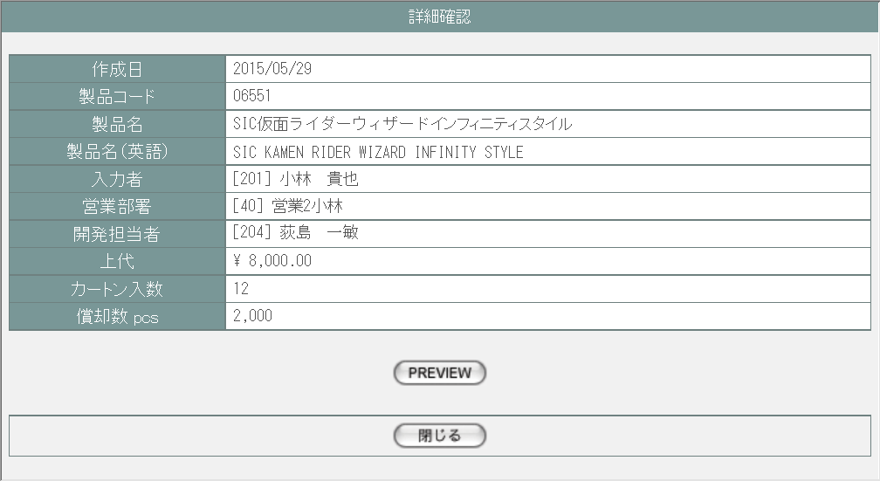
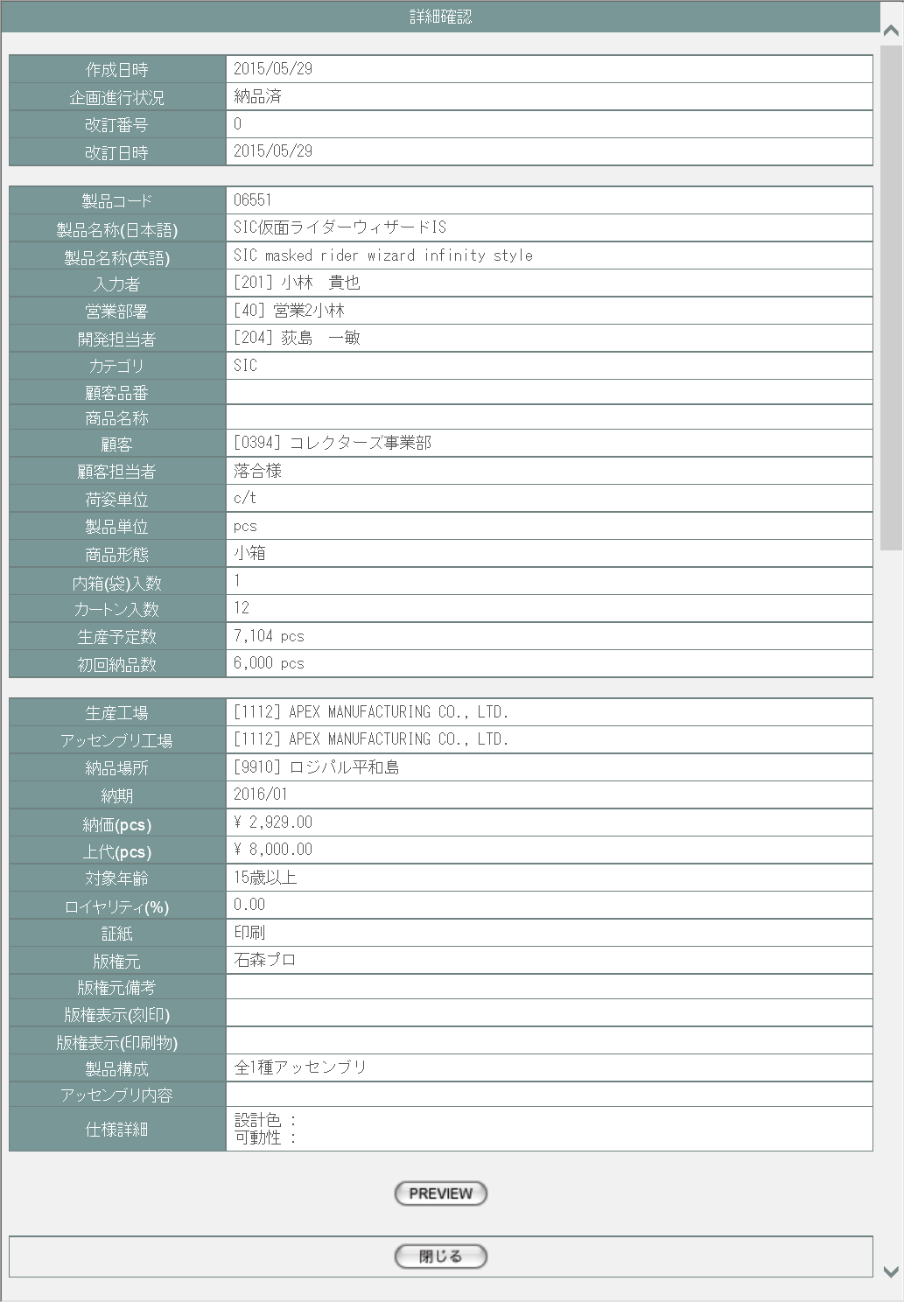
4

5
6

7

8

9
1
1
11
10
12

13

派生画面
1 | U-02-03-1 |  | 商品プレビュー |  | 商品データを印刷する際のプレビュー画面。この画面は前画面(U-02-03)とは別ウィンドウで開く。
画面レイアウト

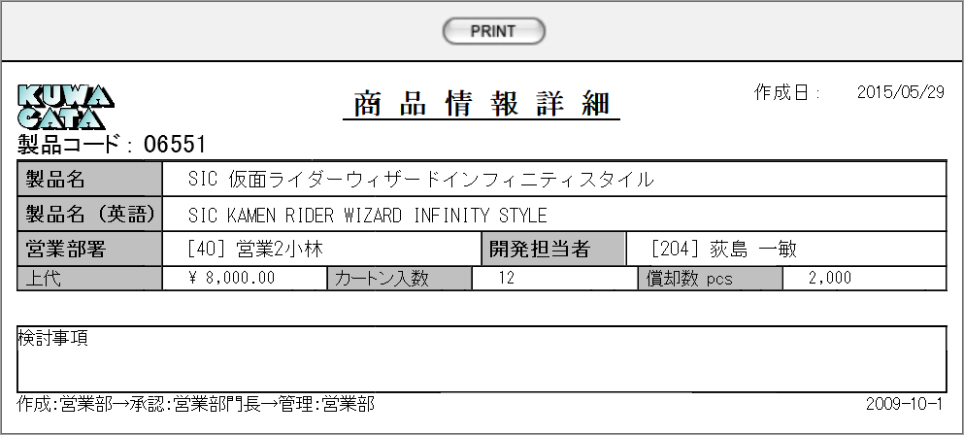
14
15

16
17

18

19
20
21
22
23

入力パラメータ
なし

項目定義
No. | 名称 |  |  | 部品 |  | I/O | 必須 | 形式 |  | 桁数 | 下限 | 上限 | 初期値
1 | 詳細項目名 |  |  | ラベル |  | O | - | - |  | - | - | - | -
2 | 作成日 |  |  | ラベル |  | O | - | - |  | - | - | - | m_product.dtminsertdate
3 | 製品コード |  |  | ラベル |  | O | - | - |  | - | - | - | m_product.strproductcode
4 | 製品名 |  |  | ラベル |  | O | - | - |  | - | - | - | m_product.strproductname
5 | 製品名（英語） |  |  | ラベル |  | O | - | - |  | - | - | - | m_product.strproductenglishname
6 | 入力者 |  |  | ラベル |  | O | - | - |  | - | - | - | m_product.lnginputusercode およびm_user.struserdisplayname

7 | 営業部署 |  |  | ラベル |  | O | - | - |  | - | - | - | m_product.lnginchargegroupcodeおよびm_group.strgroupdisplayname

8 | 開発担当者 |  |  | ラベル |  | O | - | - |  | - | - | - | m_product.lnginchargeusercodeおよびm_user.struserdisplayname

9 | 上代 |  |  | ラベル |  | O | - | - |  | - | - | - | m_product.curretailprice
10 | カートン入数 |  |  | ラベル |  | O | - | - |  | - | - | - | m_product.lngcartonquantity
11 | 償却数 pcs |  |  | ラベル |  | O | - | - |  | - | - | - | m_product.lngproductionquantity
12 | PREVIEW |  |  | ボタン |  | I | - | - |  | - | - | - | 固定値「PREVIEW」
13 | 閉じる |  |  | ボタン |  | I | - | - |  | - | - | - | 固定値「閉じる」
14 | PRINT |  |  | ボタン |  | I | - | - |  | - | - | - | 固定値「PRINT」
15 | 作成日 |  |  | ラベル |  | O | - | - |  | - | - | - | 指定データのm_product.dtminsertdate
16 | 製品コード |  |  | ラベル |  | O | - | - |  | - | - | - | 指定データのm_product.strproductcode
17 | 製品名 |  |  | ラベル |  | O | - | - |  | - | - | - | 指定データのm_product.strproductname
18 | 製品名（英語） |  |  | ラベル |  | O | - | - |  | - | - | - | 指定データのm_product.strproductenglishname

19 | 営業部署 |  |  | ラベル |  | O | - | - |  | - | - | - | 指定データのm_product.lnginchargegroupcodeおよびm_group.strgroupdisplayname

20 | 開発担当者 |  |  | ラベル |  | O | - | - |  | - | - | - | 指定データのm_product.lnginchargeusercodeおよびm_user.struserdisplayname

21 | 上代 |  |  | ラベル |  | O | - | - |  | - | - | - | 指定データのm_product.curretailprice
22 | カートン入数 |  |  | ラベル |  | O | - | - |  | - | - | - | 指定データのm_product.lngcartonquantity
23 | 償却数 pcs |  |  | ラベル |  | O | - | - |  | - | - | - | 指定データのm_product.lngproductionquantity

改修対象項目定義
No. | 名称 |  |  | 種別 | 改修内容
1 | 表示項目 |  |  | 変更 | 見積原価計算書フォーマット変更により、レイアウト図に記載の項目のみを対象とする。

動作定義
No. | 項目 |  |  |  | 動作 |  |  |  | 処理
1 | PREVIEWボタン |  |  |  | クリック |  |  |  | 該当商品の商品プレビュー画面(U-02-03-1)を別ウィンドウで開く
2 | 閉じるボタン |  |  |  | クリック |  |  |  | 本画面を閉じて商品一覧画面(U-02-02-1)の表示状態に戻る
3 | PRINTボタン |  |  |  | クリック |  |  |  | 表示中の商品プレビュー画面(U-02-03-1)の印刷を行う

備考
1 | この画面で行われる処理には、
 | a | 製品マスタ自動生成処理
 | 以上の4種類がある。
 | 処理の詳細については別紙『KID'Sシステム改修 機能設計書.xlsx』の
 | a | シート「受注・発注データの自動生成」
 | を参照のこと。

商品修正
画面定義
共通情報 | プロジェクト名 | 株式会社クワガタ様向け KID'S 受発注機能改修 | 作成者 | solcom 品川
 | システム名 | Kuwagata Integrated Dealing System (KID'S) | 作成日付 | 2019-01-18
 | 工程名 | 基本設計 | バージョン | 0.5
 | ドキュメントID | KIDS0002 | 更新者
 | ドキュメント名 | 基本設計 画面設計書 | 更新日付
書誌情報 | 画面ID | U-02-04
 | 画面の名称 | 商品修正
 | 概要 | 本改修により廃止。商品データの修正は見積原価計算書プレビュー画面より行われる。

画面レイアウト

本改修により廃止

派生画面
なし

入力パラメータ
なし

項目定義
項目は存在しない

改修対象項目定義
改修対象項目は存在しない

動作定義
なし

備考
なし

商品削除
画面定義
共通情報 | プロジェクト名 | 株式会社クワガタ様向け KID'S 受発注機能改修 | 作成者 | solcom 品川
 | システム名 | Kuwagata Integrated Dealing System (KID'S) | 作成日付 | 2019-01-18
 | 工程名 | 基本設計 | バージョン | 0.5
 | ドキュメントID | KIDS0002 | 更新者
 | ドキュメント名 | 基本設計 画面設計書 | 更新日付
書誌情報 | 画面ID | U-02-05
 | 画面の名称 | 商品削除
 | 概要 | 本改修により廃止。商品データの削除は見積原価計算書プレビュー画面より行われる。

画面レイアウト

本改修により廃止

派生画面
なし

入力パラメータ
なし

項目定義
項目は存在しない

改修対象項目定義
改修対象項目は存在しない

動作定義
なし

備考
なし

